Table_Demo
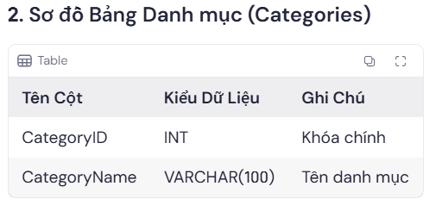
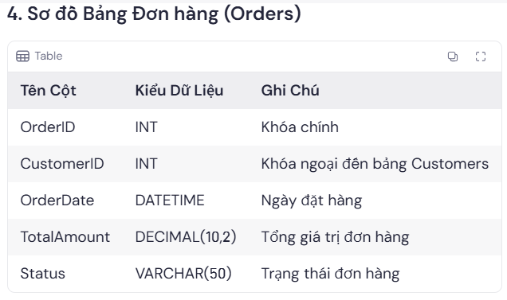
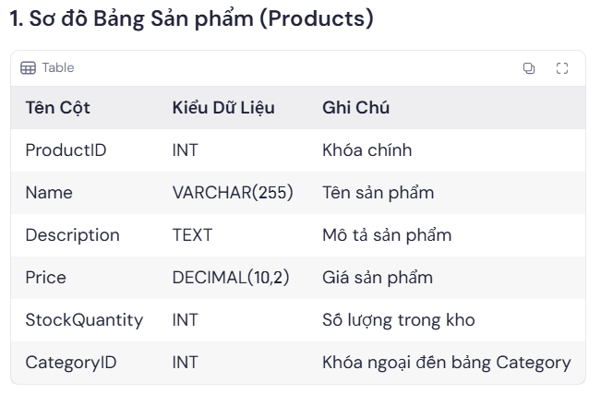
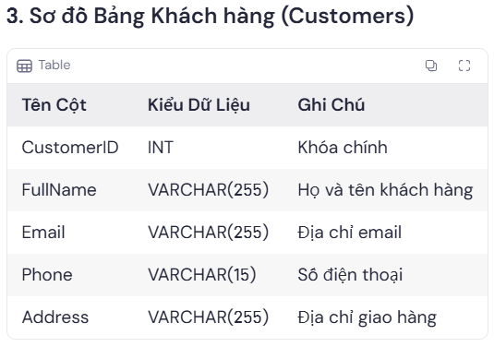
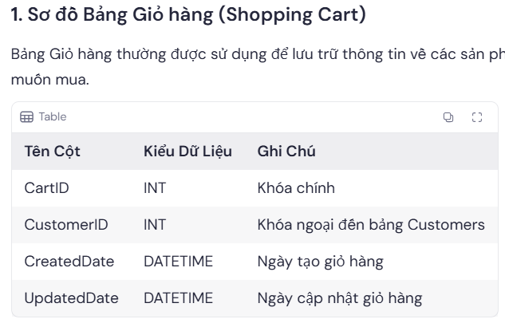
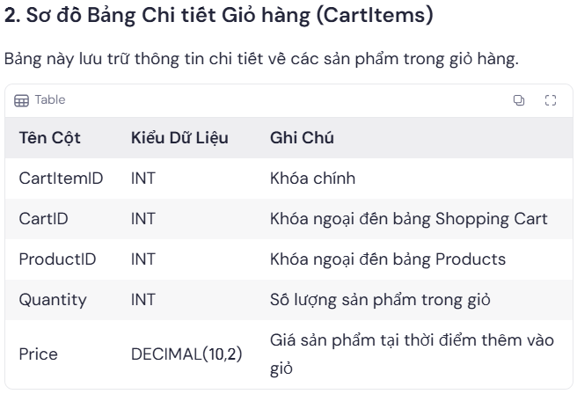
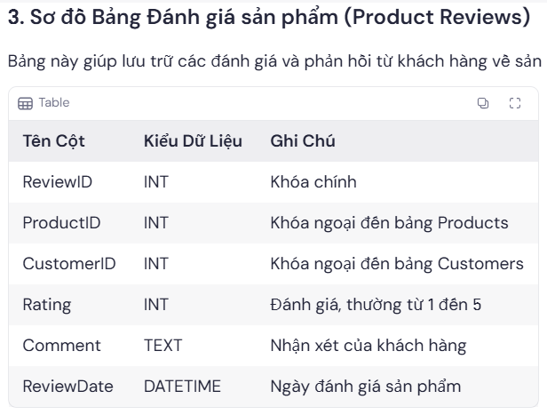
BÀI TẬP CUỐI MÔN - QUẢN LÝ BÁN HÀNG
NHACUNGCAP |  |  |  |  | HANGHOA |  |  |  |  |  | KHACH HANG |  |  |  |  |  |  |  |  |  | NHANVIEN
MANCC | TENNCC | DIACHI | DIENTHOAI |  | MAHH | TENHH | MOTA | GIABAN | SL_HIENCO | MALOAI | MAKH | TENKH | GIOITINH | DIACHI | EMAIL | PASSWORD | DIENTHOAI | created_at | updated_at | email_verified_at | MANV | TENNV | MAQL | DIACHI | MALUONG

HOADON_NCC |  |  |  |  |  |  |  |  | PHAN LOAI |  | HOADON_KH |  |  |  |  |  |  |  |  |  | BANGLUONG
MAHD | NGAYTAO | TONGTIEN | TINHTRANGTT | MANCC | MANV |  |  |  | MALOAI | TENLOAI | MAHD | NGAYTAO | TONGTIEN | TINHTRANGTT | MAKH | MANV |  |  |  |  | MALUONG | KHUNGLUONG

BAOGIA_NCC |  |  |  |  |  |  |  |  |  |  | DANHGIA_SP |  |  |  |  |  | GIOHANG
MANCC | MAHH | GIABAN | NGAY | SOLUONG | NGAYHETHAN |  |  |  |  |  | MAKH | MAHH | DIEM_DG | NGAY_DG | NOIDUNG |  | MAGIO | NGAYTAO | NGAYCAPNHAT | MAKH
PK:MANCC + MAHH |  |  |  |  |  |  |  |  |  |  | PK:MAKH + MAHH

HOADONMUA = CHI TIẾT BẢNG HÓA ĐƠN NCC + HÀNG HÓA |  |  |  |  |  |  |  |  |  |  | HOADONBAN = CHI TIẾT BẢNG HÓA ĐƠN KH + HÀNG HÓA
MAHD | MAHH | NGAYDENHAN | SOLUONG | DONGIA | HINHTHUCTT |  |  |  |  |  | MAHD | MAHH | NGAYDENHAN | SOLUONG | DONGIA | HINHTHUCTT

